获得途径
 | 说明： | 道具通用规则测试用例
caseID | 路径 | 测试点描述 | step No. | 操作步骤 | 数据选择 | 预期结果 | P/F | 表单编号 | 备注
道具icon
 | 基本 | tips界面获得途径显示 | 1 | 查看道具tips获得途径显示 | 未配置获得途径 | 界面不显示获得途径区域的框，tips界面整体缩短 | F | BG-1253
 |  |  |  |  | 配置了获得途径 | 界面显示获得途径区域的框 | P
 |  |  | 2 | 查看获得途径区域 |  | 获得途径区域包含标题和获得途径条目 | P
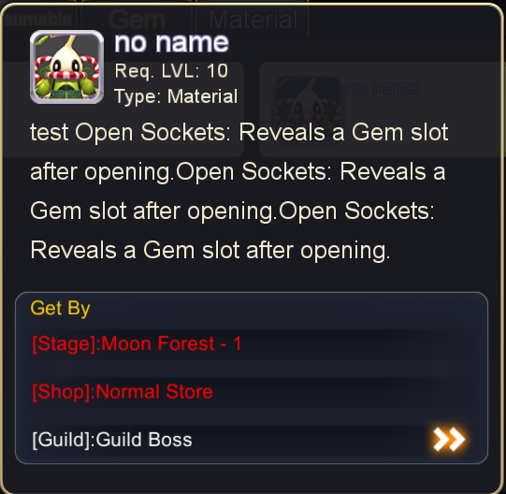
 |  |  | 3 | 查看获得途径标题 | 位置 | 如图 | P
 |  |  |  |  | 内容 | 获得途径 | P
 |  |  |  |  | 字号 | 20号 | P
 |  |  |  |  | 字色 | 255/204/0 | P
 |  |  | 4 | 查看获得途径条目 |  | 获得途径条目根据配置内容显示 | P
 |  |  |  |  | 配置只有大分类 | 显示格式为[大类名称]: 进入(文字) | F | BG-1254
 |  |  |  |  | 配置有大分类和子分类 | 显示格式为[大类名称]: [子分类] | P
 |  |  |  | 查看获得途径条目数量显示 | 配置1个获得途径 | 显示1行获得途径条目，获得途径区域显示3行位置 | P
 |  |  |  |  | 配置2个获得途径 | 显示2行获得途径条目，获得途径区域显示3行位置 | P
 |  |  |  |  | 配置3个获得途径 | 显示3行获得途径条目，获得途径区域显示3行位置 | P
 |  |  |  |  | 配置4个获得途径 | 显示3行获得途径条目，获得途径区域显示3行位置 | P
 |  |  |  | 查看获得途径显示规则 | 配置途径功能未开启 | 途径文字显示红色，不显示引导按钮图，点击弹出提示信息见后边测试 | F | BG-1257
 |  |  |  |  | 配置途径功能已开启 | 途径文字显示正常，显示引导按钮图 | P

 | 基本 | 对应功能显示跳转测试 | 1 | 配置副本类引导内容 |  | 显示为【副本】：副本名称 | P
 |  |  |  |  | 配置副本id1 | 显示为【副本】：副本1对应名称 | P
 |  |  |  |  | 配置副本id2 | 显示为【副本】：副本2对应名称 | P
 |  |  |  | 点击引导内容条目 | 配置副本未开启 | 弹出提示信息record_notopen1 | F | BG-1258
 |  |  |  |  | 配置副本已开启 | 弹出对应副本的副本阵容选择界面 | F | BG-1259
 |  |  | 2 | 配置合成类引导内容 |  | 显示为【合成】：xx合成 | P
 |  |  |  |  | 配置为材料合成 | 显示为【合成】：材料合成 | P
 |  |  |  |  | 配置为宝石合成 | 显示为【合成】：宝石合成 | P
 |  |  |  | 点击引导内容条目 | 配置功能未开启 | 弹出提示信息record_notopen2 | B
 |  |  |  |  | 配置功能已开启 | 打开合成界面对应分页签 | P
 |  |  | 3 | 配置分解类引导内容 |  | 显示为【分解】：xx分解 | P
 |  |  |  |  | 配置为道具分解 | 显示为【分解】：道具分解 | P
 |  |  |  |  | 配置为宠物分解 | 显示为【分解】：宠物分解 | P
 |  |  |  | 点击引导内容条目 | 配置功能未开启 | 弹出提示信息record_notopen3 | B
 |  |  |  |  | 配置功能已开启 | 打开分解界面对应分页签 | P
 |  |  | 4 | 配置商店类引导 |  | 显示为【商店】：xx商店 | P
 |  |  |  |  | 配置为公会商店 | 显示为【商店】：公会商店 | P
 |  |  |  |  | 配置为普通商店 | 显示为【商店】：普通商店 | p
 |  |  |  |  | 配置为通天商店 | 显示为【商店】：通天商店 | P
 |  |  |  | 点击引导内容条目 | 普通商店未开启（等级不足） | 弹出提示信息record_notopen4 | B
 |  |  |  |  | 公会商店未开启（未加入公会） | 弹出提示信息record_notopen4 | B
 |  |  |  |  | 通天塔商店未开启（等级不足） | 弹出提示信息record_notopen4 | B
 |  |  |  |  | 配置功能已开启 | 打开对应商店界面 | B
 |  |  | 5 | 配置商城类引导 |  | 显示为【商城】：进入 | F | BG-1277
 |  |  |  | 点击引导内容条目 |  | 打开商城界面 | F | BG-1277
 |  |  | 6 | 配置抽奖类引导 |  | 显示为【抽奖】：进入 | P
 |  |  |  | 点击引导内容条目 |  | 打开抽奖界面 | B
 |  |  | 7 | 配置任务类引导 |  | 显示为【日常】 | P
 |  |  |  | 点击引导内容条目 |  | 打开抽奖界面 | B
 |  |  | 8 | 配置公会类引导 |  | 显示为【公会】：公会xx | P
 |  |  |  |  | 配置为公会任务 | 显示为【公会】：公会任务 | P
 |  |  |  |  | 配置为公会boss1 | 显示为【公会】：公会boss1名称 | B
 |  |  |  |  | 配置为公会boss2 | 显示为【公会】：公会boss2名称 | B
 |  |  |  | 点击引导内容条目 | 配置功能未开启 | 弹出提示信息record_notopen5 | B
 |  |  |  |  | 功能已开启-玩家无工会 | 弹出提示信息record_notopen5 | P
 |  |  |  |  | 功能已开启-玩家有工会 | 进入对应公会功能界面 | B

 | 基本 | 跳转界面保留测试 | 1 | 在功能A中跳转获得途径界面 |  | 打开被跳转的途径对应界面 | P
 |  |  | 2 | 关闭跳转的途径对应界面 |  | 返回功能A界面 | P
 |  |  | 3 | 再次跳转途径获得界面A |  | 打开途径A对应界面 | P
 |  |  | 4 | 从途径A界面跳转到途径A界面 |  | 提示record_item_found2 | F | BG-1260
 |  |  | 5 | 从途径A界面跳转到途径B界面 |  | 打开途径B对应界面 | P
 |  |  | 6 | 关闭途径B界面 |  | 返回途径A对应功能界面 | P
 |  |  | 7 | 关闭途径A对应功能界面 |  | 不返回原功能A界面，返回主界面 | P
 |  |  | 8 | 多次跳转 |  | 多次跳转保留最近跳转过来的功能界面 | P

 | 基本 | 不显示tips途径界面测试 | 1 | 查看界面中道具tips是否显示获得途径信息 | 合成展示界面 | 道具tips中不显示获得途径
 |  |  |  |  | 确认购买界面 | 道具tips中不显示获得途径 | P
 |  |  |  |  | 活力购买使用界面 | 道具tips中不显示获得途径 | P
 |  |  |  |  | 宠物图鉴合成宠物确认界面 | 道具tips中不显示获得途径 | F | BG-1279
 |  |  |  |  | 副本结算界面 | 道具tips中不显示获得途径 | P
 |  |  |  |  | 开宝箱界面 | 道具tips中不显示获得途径 | F | BG-1279
 |  |  |  |  | 扫荡结果展示界面 | 道具tips中不显示获得途径 | F | BG-1279

附录
图1 | 图2
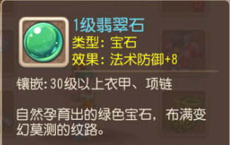

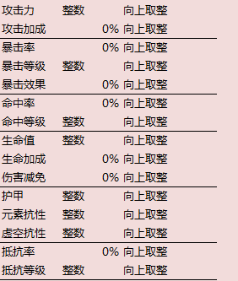
图3

